상품제안서
수동 와인 오프너 | 상품코드: S27443

 |  |  |  |  |  |  | 02-713-8555 | www.synergygift.co.kr
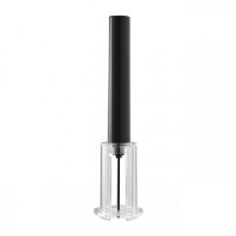

【상세/제작정보】 | <p>레이저 인쇄 0.8 x 6cm&nbsp;</p>

【인쇄/포장옵션】 | 레이저 / 포장지포장

【공급단가】 | 수량 | 100~ | 300~ | 500~ | 1,000~ | 3,000~
*VAT별도 | 단가 | 3,780원 | 3,640원 | 3,500원 | 3,360원 | 3,270원

【상품 URL】 | https://www.synergygift.co.kr:443/src/goods_detail.php?gdno=27443

